상품제안서
2024 유어먼슬리플래너(주문제작형) | 상품코드: F23525

 |  |  |  |  |  |  | 02-412-0044 | www.easy1.co.kr
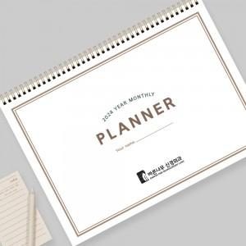

【상세/제작정보】 | <p><span style="background-color: rgb(255, 255, 255); font-family: dotum; font-size: 13px;">표지 앞뒤 / 플래너 장장마다 먹1도 인쇄</span></p><p>&nbsp;</p>

【인쇄/포장옵션】 | 먹인쇄 / OPP(비닐)

【공급단가】 | 수량 | 300~ | 500~ | 1,000~ | 3,000~ | 5,000~
*VAT별도 | 단가 | 2,700원 | 2,600원 | 2,500원 | 2,400원 | 2,340원

【상품 URL】 | https://dev.easy1.co.kr:443/src/goods_detail.php?gdno=23525

